商品信息
COCO Living Space｜ins复古胡桃木桌面木质纳盒
来源：COCO_Living_Space_Shopee全量审计_持续更新.xlsx｜工作表：高销量商品｜Excel第81行｜商品ID：42410916740

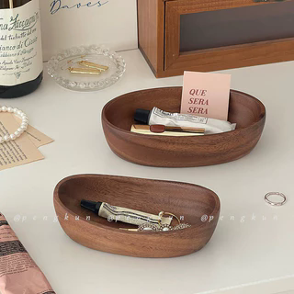
字段 | 内容 | 商品主图
序号 | 33
商品主图 | 见右侧嵌入主图
商品ID | 42410916740
商品中文名称 | ins复古胡桃木桌面木质纳盒
商品标题 | Ins Retro Walnut Desktop Wooden Storage Box Jewelry Storage Tray Entrance Key Sundries Organizer Storage Tray
Shopee链接 | https://shopee.com.my/Ins-Retro-Walnut-Desktop-Wooden-Storage-Box-Jewelry-Storage-Tray-Entrance-Key-Sundries-Organizer-Storage-Tray-i.115498741.42410916740
近月销量显示 | 14 Sold/Month
近月销量下限 | 14
列表价格显示 | RM26.42
列表最低价(MYR) | 26.42
列表评分 | 4.9
累计总销量显示 | 574 Sold
累计总销量下限 | 574
是否精确 | TRUE
详情价格显示 | RM26.42 - RM30.49
详情价(MYR) | 26.42
详情评分 | 4.9
评论覆盖 | 51
好评主题 | 51
差评/风险主题 | 51
图片来源URL | https://down-my.img.susercontent.com/file/sg-11134201-7rdyj-mct3g5cue8umdb@resize_w320_nl.webp
1688链接 | https://detail.1688.com/offer/1039075514897.html?share_token=W30t7kC5lqXVBaGgOikFE5ROJ1DQCN76QZ9s0+XbG4muJZfxzWl9Dg%3D%3D&__share_id=753ec07b-6dc8-469c-bd55-417311f24303&rpg-cnt=share.offerDetail&offerId=1039075514897&__zhi_token=SxDP2C796weax&spm=a262eq.8992535%2F20260805.5103953.0&forcePC=1785936289363
颜色/规格 | 小号船盘 中号船盘 大号船盘 特小号船盘
长宽高 | 小号船盘 22cm/8.5cm/4.5cm 中号船盘 25cm/8.5cm/4.5cm 大号船盘 30cm/8.5cm/4.5cm 特小号船盘 15cm/8.5cm/4.5cm
重量(g)
单个成本 | 小号船盘 ¥15 中号船盘 ¥18 大号船盘 ¥24 特小号船盘 ¥13
单个运费 | 5.00
国内段总价 | 小号船盘 ¥20 中号船盘 ¥23 大号船盘 ¥29 特小号船盘 ¥18
国际头程
总成本估算
利润估算
预计毛利率估算
3个成本
3个运费
国内段总价2
国际头程2
总成本估算2
利润估算2
预计毛利率估算2
5个成本
5个运费
国内段总价3
国际头程3
总成本估算3
利润估算3
预计毛利率估算3
8个成本
8个运费
国内段总价4
国际头程4
总成本估算4
利润估算4
预计毛利率估算4

